20-26nov
Burndown Chart

Tarefa | Descrição | Estimativa Inicial | 2023-11-20 | 2023-11-21 | 2023-11-22 | 2023-11-23 | 2023-11-24 | 2023-11-25 | 2023-11-26
 |  | - | 43 | 44 | 45 | 46 | 47 | 48 | 49
1 | Implementação de Código | 35 | 0 | 2 | 5 | 8 | 8 | 6 | 6
2 | Debugging | 24 | 0 | 0 | 2 | 6 | 8 | 4 | 4
3 | Use Cases que restavam | 7 | 0 | 1 | 1 | 1 | 2 | 1 | 1
Completo |  | - | 0 | 3 | 6 | 9 | 10 | 7 | 7
A faltar |  | 66 | 66 | 63 | 57 | 48 | 38 | 31 | 24
Ideal |  | 66 | 56.571428571 | 47.142857143 | 37.714285714 | 28.285714286 | 18.857142857 | 9.4285714286 | 0
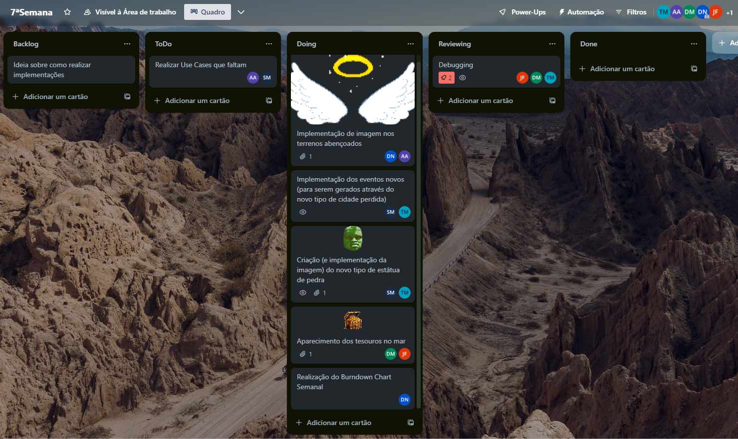
Burndown Chart 20-26nov

